Geometria
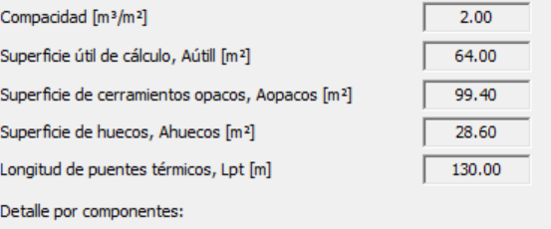

Sheet1
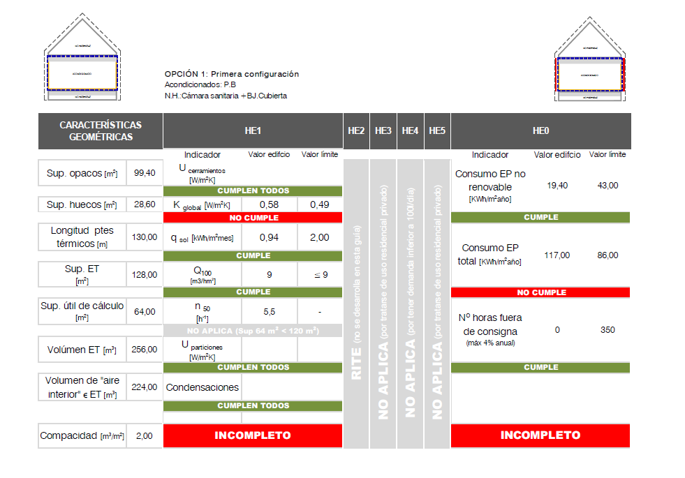

K_global
Código del elemento | Tipo de Contacto | Descripción
PLANTA CÁMARA SANITARIA. P01 La planta 01 correspondiente al nivel de cámara sanitaria. no se incluye en ninguna de las opciones dentro de la envolvente térmica por lo que no se detallan en la tabla las características de sus cerramientos.
TOTALES PLANTA 01
PLANTA BAJA. P02
M2.N1 | EXTERIOR | M. FACHADA
H2-N1 | EXTERIOR | VENTANA
M2.E1 | EXTERIOR | M. FACHADA
H2-E1 | EXTERIOR | VENTANA
M2.S1 | EXTERIOR | M. FACHADA
H2-S1 | EXTERIOR | VENTANA
M2.O1 | EXTERIOR | M. FACHADA
H2-O1 | EXTERIOR | PUERTA
H2-O2 | EXTERIOR | VENTANA

F2.1 | NH | SUELO
F3.1 | NH | TECHO

TOTALES PLANTA 02
PLANTA BAJOCUBIERTA. P03
M2.N1 | EXTERIOR | M. FACHADA
M2.E1 | EXTERIOR | M. FACHADA
M2.S1 | EXTERIOR | M. FACHADA
M2.O1 | EXTERIOR | M. FACHADA
F3.1 | NH | SUELO
C3-N1 | EXTERIOR | CUBIERTA
C3-E1 | EXTERIOR | CUBIERTA
C3-S1 | EXTERIOR | CUBIERTA
C3-O1 | EXTERIOR | CUBIERTA

TOTALES PLANTA 03

TOTALES EDIFICIO

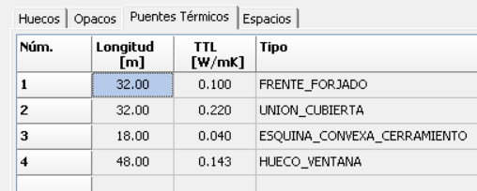
P U E N T E S T É R M I C O S
Definición |  | Ψ T. lineal W/ m·K
Frente forjados |  | 0.1
Cubiertas planas |  | 0.225
Esquinas exteriores |  | 0.043
Esquinas interiores
Forjado int contacto aire
Alfeizar |  | 0.51

Dinteles/capialzados |  | 0

Jambas |  | 0.01
 |  |  | Alfeizar | 13
Pilares |  |  | Dintel | 13
Suelos con terreno |  |  | Jambas | 11
 |  |  |  | 37
TOTALES EDIFICIO

DATOS PREVIOS COMPACIDAD DEL EDIFICIO: 2.00

CÁLCULO
K= Σx Hx / Aint = Σx btr.x [ Σi Ax.i Ux.i + Σk lx k ψx. k + Σj xx. j ] / Σx Σi btr.x Ax.i
K=(56.80+18.02)/128 = 0.585

C O M | P R O B A C I Ó N K
K EDIFICIO | Klim | Cumplimiento Valores l imite
0 .58 | 0 .49 | NO CUMPLE

Refri
 | ventilacion nocturna | SERVICIO | VECTOR ENERGÉTI CO | [ D] KW·h/ m 2·año | Consumo E. Final KW·h/ m 2·año | factor de paso a E.P.T. | Consumo E. Prim. Total KW·h/ m 2·año | factor de paso a E.P.N.R. | Consumo E. P. NO RENOV. KW·h/ m 2·año | Consumo E. P. RENOV. KW·h/ m 2·año

 |  | CALEFACCIÓN | BIOMASA | 69.37 | 73.66 | 1,113 | 81.98 | 0.085 | 6.26 | 75.72
 |  |  | GAS NATURAL (*) |  | 0.9 | 1,195 | 1.07 | 1.19 | 1.07 | 0.004

 |  | REFRIGERACIÓN | ELECTRICIDAD (*) | 12.6 | 5 | 2,368 | 11.84 | 1,954 | 9.77 | 2.07

 |  | ACS | BIOMASA | 17.76 | 19.1 | 1,113 | 21.25 | 0.085 | 1.62 | 19.63

 |  | VENTILACIÓN | ELECTRICIDAD | - | 0.37 | 2,368 | 0.88 | 1,954 | 0.72 | 0.15

 |  | TOTALES |  |  | 99.02 |  | 117.03 |  | 19.44 | 97.58
 |  | (*) Aportación de los sistemas de sustitución en calefacción cubriendo las horas fuera de consigna mediante caldera de gas natural y en refrigeración mediante

 |  |  | 4.8461538462

 |  |  | horas
 |  |  | 865 | 2.6 | 2249

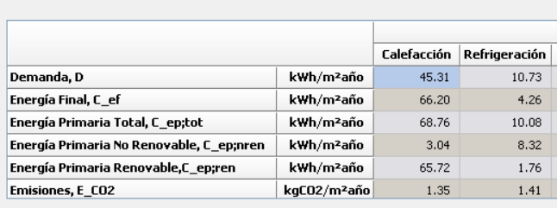

Demanda

Consumo EF y EP
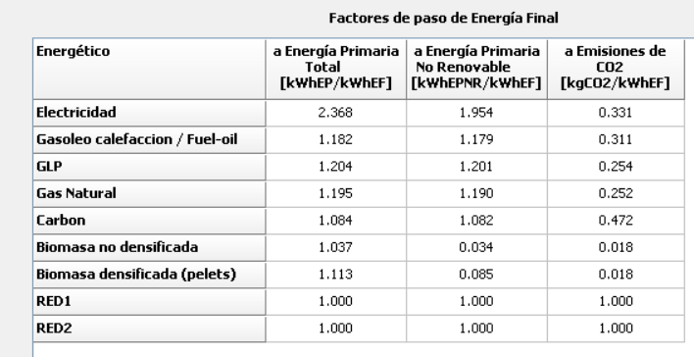
 | Energia Final | Energia Final/m^2
Row Labels | Sum of Column1.values |  | F paso | E primaria | EP/m^2
BIOMASADENSIFICADA | 5,438 kWh |  | 1.13 | 6,145 kWh
CALDERA SIS2_EQ1_EQ_Caldera-Biomasa-Defecto | 5,438 kWh
ELECTRICIDAD | 135 kWh |  | 2.368 | 319 kWh
Consumo sistemas de sustitución (P02_E01) (REF) | 107 kWh
Consumo ventiladores | 27 kWh
GASNATURAL | 44 kWh |  | 1.195 | 53 kWh
Consumo sistemas de complemento por potencia insuficiente (P02_E01) (CAL) | 44 kWh | kWh/(m^2*yr) |  | 6,517 kWh | 101.82801891
Grand Total | 5,617 kWh | 87.77

